Calcul KINECT
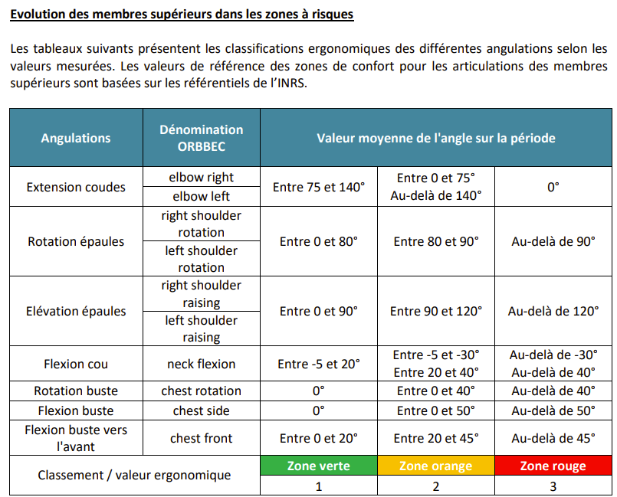

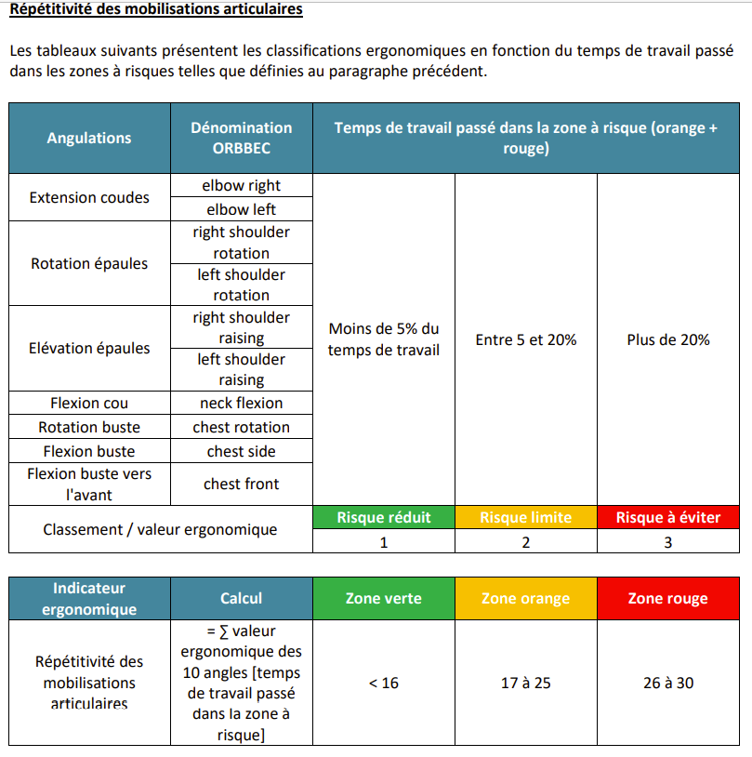

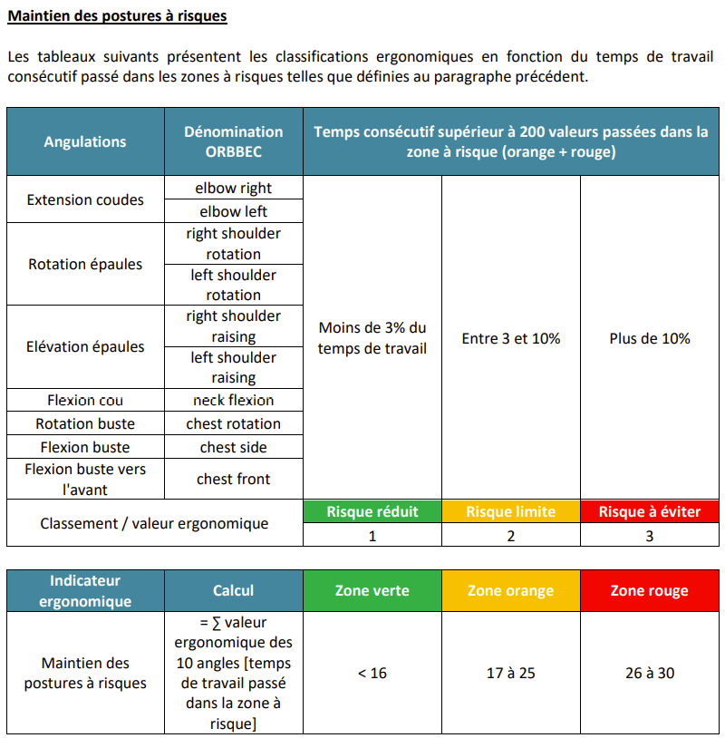

Récupération Musculaire

Indicateur ergonomique | Calcul | Zone verte | Zone orange | Zone rouge
Récupération Musculaire | Temps passé sans faire d'AT | > 5 % | 1 - 5 % | < 1 %
Classement /valeur ergonomique |  | 1 | 2 | 3

Effort de préhension

Indicateur ergonomique | Calcul | Zone verte | Zone orange | Zone rouge
Effort de préhension | Ʃ durées entre prises et relaches / durée de l'activité | < 50 % | 25 - 50 % | < 25 %
Classement /valeur ergonomique |  | 1 | 2 | 3

